2020_09_data
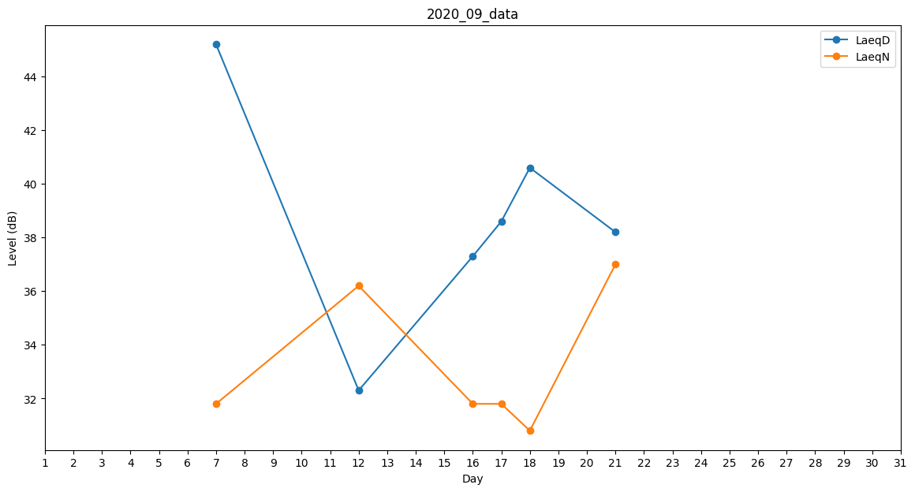
Day | LaeqD | LaeqN
1 | 0 | 0
2 | 0 | 0
3 | 0 | 31.8
4 | 37.2 | 0
5 | 0 | 39.2
6 | 34.7 | 0
7 | 45.2 | 31.8
8 | 36.5 | 0
9 | 35.9 | 0
10 | 35.6 | 0
11 | 37.2 | 0
12 | 32.3 | 36.2
13 | 36.8 | 0
14 | 28.5 | 0
15 | 0 | 0
16 | 37.3 | 31.8
17 | 38.6 | 31.8
18 | 40.6 | 30.8
19 | 0 | 0
20 | 0 | 0
21 | 38.2 | 37
22 | 0 | 0
23 | 0 | 0
24 | 0 | 0
25 | 0 | 0
26 | 35.9 | 0
27 | 35.1 | 0
28 | 35.9 | 0
29 | 0 | 36.2
30 | 40.4 | 0

